RESULTADOS
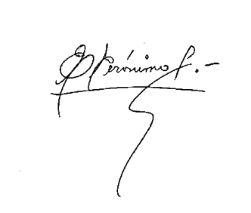
ESTADO DE RESULTADOS
Del 01 de Enero al 31 de Marzo del 2018
(Valores en RD$)

 |  | Marzo | Acumulado

 | Ingresos

 | Aportes Seguro Riesgos Laborales | 17,853,708 | 52,160,434
 | Aportes Seguro de Salud | 28,934,685 | 84,475,972
 | Reembolso Subs. Maternidad | 109,374 | 434,080
 | Otros Ingresos | 121,417 | 645,075
 | Total de Ingresos | 47,019,184 | 137,715,561

 | Gastos Generales y Administrativos

 | Servicios Personales | 30,301,144 | 88,181,190
 | Servicios no Personales | 7,105,549 | 17,143,242
 | Materiales y Suministros | 1,796,209 | 4,799,126
 | Gastos de Depreciación | 1,569,634 | 4,650,879
 | Aportes Corrientes | 567,606 | 1,693,147
 | Total de Gastos Grales y Adm. | 41,340,142 | 116,467,583

 | Total General de Gastos | 41,340,142 | 116,467,583

 | Excedentes Ingresos / Egresos, | 5,679,042 | 21,247,978

